Sheet1
需求名称 | 需求背景 | 期望方案 | 需求价值 | 优先级 | 示意原型图 | 交互需求备注
VR251222-316 维修楼层：将“维修模式”位置前置到我要维修楼层 http://vapd.vivo.xyz/s/eHGetiLC | 维修模式原在常用特色服务金刚位，目前常用特色服务金刚位功能信息太多，其中同类需求分散、查找效率低。 | 将“维修模式”前置到 “我要维修” 楼层。 | 1.业务价值： （1）维修模式原在常用服务楼层：4.2 万 UV 曝光、日均点击≈2229 次，CTR5.3%； （2）前置到 “我要维修” 楼层：10.8 万 UV（维修高意向用户），预计CTR≥6.0% ，日均点击≈6000 次； （3）预计带来CTR 提升 0.7pp，点击量增≈3700 次 / 日，带动维修楼层整体点击率增长。 2.用户价值：将维修的相关功能聚合展示在此楼层，维修模式可直接触达隐私保护功能，能提升使用率，缩短操作路径。 | P2 |  | 备注：交互阶段优化细节方案。核心要求为→维修场景功能聚合，“维修模式” 需归入「我要维修」楼层核心功能区，与其他维修强相关功能放在同一模块，确保用户进入楼层即可一站式获取维修全流程。
VR251210-423 客服楼层：改造①客服卡片按会员等级区分专属皮肤②客服协助前置至此楼层 http://vapd.vivo.xyz/s/bhfFNQDt | ①当前客服模块「我要咨询」楼层的客服卡片所有用户采用统一视觉样式，未区分会员等级：既无法体现不同等级会员的专属权益，也削弱了高端用户的专属感与服务体验的一致性。 ②客服协助 CTR1.8%，原在常用特色服务金刚位，属于客服场景内容，考虑前置到 “我要咨询” 楼层。 | ①客服卡片交互、视觉与客服版本标准对齐，按会员等级展示三套（钻石 / 黄金 / 白银）皮肤；高端机用户默认使用黄金色皮肤。 ②将“客服协助”前置到 “我要咨询” 楼层。 | 1.当前客服卡片仅靠文案区分人群展示，高端机人群 CTR 约 9.01%、普通机人群约 6.76%；改造后按 “会员等级 + 机型” 匹配专属卡片，强化不同人群服务感知： （1）高端人群 CTR 预计提升至 10%，绝对提升 0.99pp，日均点击提升约 317 次 / 日； （2）普通人群 CTR 预计提升至 8%，绝对提升 1.24pp，日均点击提升 850 次 / 日； （3）整体该卡片日点击共提升约 1000+ 次，既强化用户专属感，也提升客服入口触达效率。 2.客服协助是远程共享屏幕+专属引导的复杂问题解决工具，原位于常用服务楼层，日均点击率约 1%；前置至“我要咨询”楼层，既实现咨询类功能集中展示、精简常用服务金刚位，也有效缩短用户操作路径。 | P2 |  | 备注：交互阶段优化细节方案。在客服的卡片，需要增加一些可点击的元素。
VR251222-407 服务网点楼层：合并“体验店”至该楼层 http://vapd.vivo.xyz/s/gheeqcay | 当前服务中心与体验店分开展示，该楼层样式与 “我的页” 不一致，用户认知割裂。 | 合并服务中心与体验店为 “服务网点” 楼层，样式与 “我的页” 对齐： 方案①展示顺序：服务中心在前，体验店在后； 方案②展示顺序：体验店在前，服务中心在后（与 “我的页” 顺序一致）；但在全部服务页中，该楼层默认选中“服务网点 / 中心”。 | 原服务中心、体验店分开展示且样式不统一，整合双模块（原服务中心日均曝光 5.9 万 UV、CTR 约 12%；常用服务楼层体验店日均曝光 4.2 万 UV、CTR 约 1%），合并为 “服务网点” 楼层且样式与我的页对齐；既精简页面结构，又消除认知割裂。 | P3 | 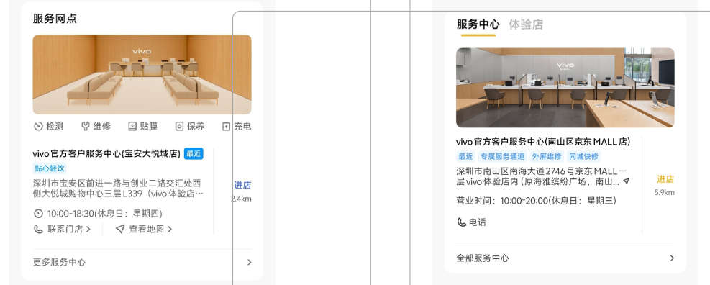 | 备注：方案①②待确定。

